自由にカスタマイズしてください
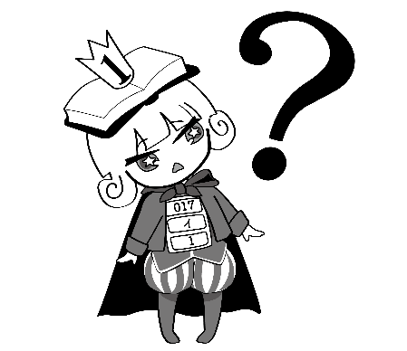 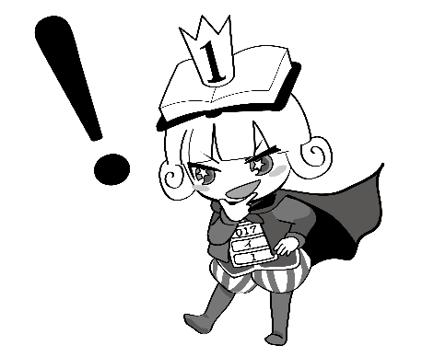 謎解きブックトーーーーク！ ー本のトークを聞いて、正体を暴け！ー

メモ | 本のタイトル | トークカードの番号（自分予想） | →グループで話し合った番号
① | お探し物は図書室まで
② | 図書室のはこぶね
③ | 本と鍵の季節
④ | 「空気」を読んでも従わない : 生き苦しさからラクになる
 | 54字の物語 : 意味がわかるとゾクゾクする 超短編小説
メモ

